상품제안서
이글루 커피 머그 443ml | 상품코드: S42163

 |  |  |  |  |  |  | 02-713-8555 | www.synergygift.co.kr
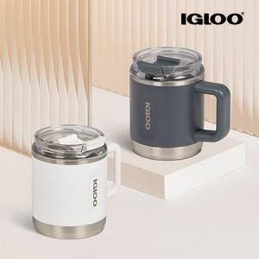

【상세/제작정보】

【인쇄/포장옵션】 | 실크, 레이저 / 포장지포장

【공급단가】 | 수량 | 20~ | 100~ | 300~ | 500~ | 1,000~
*VAT별도 | 화이트 | 22,700원 | 20,650원 | 19,800원 | 19,500원 | 19,100원
 | 카보나이트 | 22,700원 | 20,650원 | 19,800원 | 19,500원 | 19,100원

【상품 URL】 | https://www.synergygift.co.kr:443/src/goods_detail.php?gdno=42163

